Legenda e padronização
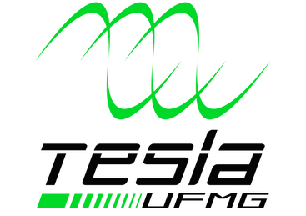
1ª TAG | SUBSISTEMA: | Baterias | Aquisição | Segurança | FUNÇÃO | COR DO CABO | OBSERVAÇÃO
A | AQUISIÇÃO |  |  |  | SINAL (PADRÃO) |  | Cabos de sinais
B | BATERIAS |  |  |  | SINAL (FITA LED) |  | Sinais fitas de LED
T | BMS ERRO E TERMISTOR (SHARED) |  |  |  | SHUTDOWN |  | -
 |  |  |  |  | ALIMENTAÇÃO |  | -
2ª TAG - AQUISIÇÃO | FUNÇÃO |  |  |  | GND |  | -
0 | FITA LED (INFERIOR)
1 | FITA LED (DIANTEIRA)
2 | FITA LED (LADOS)
3 | FITA LED (FREIO)
4 | LED ERROR BMS & LED (-)*
5 | LED RGB (PAINEL)
6 | POTENCIÔMETROS 1 E 2
7 | BUZZER & COOLER
8 | ULTRASSÔNICO
9 | NEXTION

2ª TAG - BATERIA | FUNÇÃO
0 | ALIMENTAÇÃO & SHUTDOWN
1 | LED ACUMULADOR E GNDs LEDs TSAL
2 | ACIONAMENTO AIR

2ª TAG - SHARED | FUNÇÃO
0 | BMS ERROR, TERMISTOR E TEMPERATURA

3ª TAG - SHARED | FUNÇÃO
nº | ORDEM NO CONECTOR

